様式第2号-１ 障がい者雇用状況報告書（37.5人未満用）
常用雇用労働者数が37.5人以上の場合は、国様式にてご報告ください。
様式第２号ー１
大阪府障がい者サポートカンパニー 障がい者雇用状況報告書 （常用雇用労働者37.5人未満の事業主用） |  |  |  |  |  |  |  |  | 年 月 日
事業主 | （ふ り が な） 法 人 名 称 |  | （ ） | 主たる事務所の 所在地 | 〒 （TEL ー ー ）

 | 代表者氏名

 | 事業の種類
 | 法人番号
区 分 |  |  |  |  | 合計 |  | 事業所別の内訳
 | ①雇用保険適用事業所番号
 | ②事業所の名称
 | ③事業所の所在地
 | ④事業の内容
 | 除外率(下記の参考除外率参照し、対象の場合のみ記載） |  |  |  |  |  |  | % |  | % |  | %
 | ⑤常用雇用労働者の数
 |  | （イ）常用雇用労働者の数（短時間労働者を除く。） |  |  | 0 | 人 |  | 人 |  | 人 |  | 人
 |  | （ロ）短時間労働者の数 |  |  | 0 | 人 |  | 人 |  | 人 |  | 人
 |  | （ハ）常用雇用労働者の数 ［イ＋（ロ×0.5）］ |  |  | 0 | 人 | 0 | 人 | 0 | 人 | 0 | 人
 |  | （ニ）法定雇用障がい者数の算定の基礎となる労働者の数 |  |  | 0 | 人 | 0 | 人 | 0 | 人 | 0 | 人
 | ⑥常用雇用身体障がい者、知的障がい者及び精神障がい者の数
 |  | （ホ） 重度身体障がい者の数 |  |  | 0 | 人 |  | 人 |  | 人 |  | 人

 |  | （ヘ） 重度身体障がい者以外の身体障がい者の数 |  |  | 0 | 人 |  | 人 |  | 人 |  | 人

 |  | （ト） 重度身体障がい者である短時間労働者の数 |  |  | 0 | 人 |  | 人 |  | 人 |  | 人

 |  | （チ） 重度身体障がい者以外の身体障がい者である短時間労働者の数 |  |  | 0 | 人 |  | 人 |  | 人 |  | 人

 |  | （リ） 重度身体障がい者である特定短時間労働者の数 |  |  | 0 | 人 |  | 人 |  | 人 |  | 人

 |  | （ヌ） 身体障がい者の数 ［（ホ×２）＋ヘ＋ト＋｛（チ＋リ）×0.5｝］ |  |  | 0.0 | 人 | 0 | 人 | 0 | 人 | 0 | 人

 |  | （ル） 重度知的障がい者の数 |  |  | 0 | 人 |  | 人 |  | 人 |  | 人

 |  | （ヲ） 重度知的障がい者以外の知的障がい者の数 |  |  | 0 | 人 |  | 人 |  | 人 |  | 人

 |  | （ワ） 重度知的障がい者である短時間労働者の数 |  |  | 0 | 人 |  | 人 |  | 人 |  | 人

 |  | （カ） 重度知的障がい者以外の知的障がい者である短時間労働者の数 |  |  | 0 | 人 |  | 人 |  | 人 |  | 人

 |  | （ヨ） 重度知的障がい者である特定短時間労働者の数 |  |  | 0 | 人 |  | 人 |  | 人 |  | 人

 |  | （タ） 知的障がい者の数 ［（ル×２）＋ヲ＋ワ＋｛（カ＋ヨ）×0.5｝］ |  |  | 0.0 | 人 | 0 | 人 | 0 | 人 | 0 | 人

 |  | （レ） 精神障がい者の数 |  |  | 0 | 人 |  | 人 |  | 人 |  | 人

 |  | （ソ） 精神障がい者である短時間労働者の数 |  |  | 0 | 人 |  | 人 |  | 人 |  | 人

 |  | （ツ） 精神障がい者である特定短時間労働者の数 |  |  | 0 | 人 |  | 人 |  | 人 |  | 人

 |  | （ネ） 精神障がい者の数 ［レ＋ソ＋（ツ×0.5）］ |  |  | 0.0 | 人 | 0 | 人 | 0 | 人 | 0 | 人

 | ⑦ 計［⑥の（ヌ）＋⑥の（タ）＋⑥の（ネ）］（実際の障がい者雇用数） |  |  |  | 0.0 | 人 | 0 | 人 | 0 | 人 | 0 | 人
 | ⑧ 実雇用率 ［⑦／⑤のニ×100］ |  |  |  | #DIV/0! | % | #DIV/0! | % | #DIV/0! | % | #DIV/0! | %
 | ⑨ 身体障がい者、知的障がい者又は精神障がい者の不足数［⑤のニ×法定雇用率―⑦］ |  |  |  | 0.0 | 人 | 0 | 人 | 0 | 人 | 0 | 人
 | ⑩ 「⑦ 常用雇用身体障がい者、知的障がい者及び精神障がい者の数」のうち就労継続支援A型事業所利用者の数 （指定障害福祉サービス等事業者の該当主のみ回答）
 | ⑦のうちの就Aの利用者数 |  |  |  | 0 | 人 |  | 人 |  | 人 |  | 人
記入担当者 |  |  | 所属・部課名 |  |  | 氏名

【記入方法】
1 | 障害者雇用促進法第43条に準じて記入してください。
2 | 事業主の氏名については、法人にあっては名称及び代表者の氏名を記名してください。
3 | ④欄には、各事業所の主たる事業の種類が障害者の雇用の促進等に関する法律施行規則別表第４の除外率設定業種欄に掲げる業種に該当する場合においてのみ、その除外率を記入してください。

4 | ⑤のニ欄には、⑤のハ欄の数に④欄の除外率を乗じて得た数（その数に１人未満の端数があるときは、その端数を切り捨てた数）を⑤のハ欄の数から控除した数を記入してください。

5 | ⑤ハ及びニ欄、⑥ヌ、タ及びネ欄並びに⑦欄には、小数点以下第１位まで記入してください。
6 | ⑧欄には、小数点以下第３位を四捨五入した数を記入してください。
※ | この報告書は、当該事業主に属する本社、支社、支店、営業所、工場、事務所等すべての事業所について記入してください。(様式コピー可)
※ | ④の除外率を事業所（本社、支社、支店、営業所、工場、事務所等）毎に適用し、各事業所の⑦の雇用障がい者数を合計した人数を⑤のニの労働者を合計した人数で除した数値を事業主（企業全体）の雇用率とします。

（記入に当たっての注意事項）
○ 常用雇用労働者の範囲
 | 常用雇用労働者とは雇用契約の形式如何を問わず、１週間の所定労働時間が20時間以上の労働者であって、次のように１年を超えて雇用される者（見込みを含みます。）をいいます。なお、１週間の所定労働時間が20時間未満の方については、障害者雇用率制度上の常用雇用労働者の範囲には含まれません。

※ | 昼夜学生や２つの事業主に雇用されている労働者であっても、週所定労働時間が20時間以上である労働者は常時雇用する労働者となります。

 | ①雇用期間の定めのない労働者
 | ②１年を超える雇用期間を定めて雇用されている者
 | ③一定の期間（１か月、６か月等）を定めて雇用される者であり、かつ、過去１年を超える期間について引き続き雇用されている者、又は雇入れのときから１年を超えて引き続き雇用されると見込まれる者（１年以下の期間を定めて雇用される場合であっても、更新の可能性がある限り、該当する）

 | ④日々雇用される者であって、雇用契約が日々更新されている者であり、かつ、過去１年を超える期間について引き続き雇用されている者又は雇入れの時から１年を超えて引き続き雇用されると見込まれる者（上記③同様。）

以下の労働者については、取扱いにご留意ください。
□ | 「出向中」の労働者は、原則として、その者が生計を維持するのに必要な主たる賃金を受ける事業主の労働者として取り扱います。なお、当該必要な主たる賃金を受ける事業主についての判断が困難な場合は、雇用保険の取扱いを行っている事業主の労働者として取り扱って差し支えありません。

□ | 「休業中」の労働者（育児休業等含む。）は、現実かつ具体的な労務の提供がなく、そのため給与の支払いを受けていない場合もありますが、事業主との労働契約関係は維持されているので、常用雇用労働者に含まれます。

□ | 外国にある支社、支店、出張所等に勤務している労働者は、日本国内の事業所から派遣されている場合に限り、その事業主の雇用する労働者とします。したがって、現地で採用している労働者は含みません。

□ | 生命保険会社の外務員等については、雇用保険の被保険者として取り扱われているかどうかによって判断してください。

□ | いわゆる登録型の派遣労働者の場合、契約期間に多少の日数の隔たりがあっても、同一の派遣元事業主と雇用契約を更新又は再契約して引き続き雇用されることが常態となっている場合には、常用雇用労働者に含まれる場合があります。

□ | 65歳以上の労働者であっても、常用雇用労働者に含まれます。

 | ○ 短時間労働者について
 | 短時間労働者とは、常用雇用労働者のうち、1週間の所定労働時間が20時間以上30時間未満である者をいいます。

 | ○ 特定短時間労働者について
 | 特定短時間労働者とは、短時間労働者のうち、１週間の所定労働時間が10時間以上20時間未満である者をいいます。障がい者雇用率の算定にあたり、分母である常用雇用労働者の範囲に特定短時間労働者は含まれませんが、分子である常用雇用障がい者として、「重度身体障がい者」、「重度知的障がい者」、「精神障がい者」である特定短時間労働者がその範囲に含まれます。（就労継続支援A型の利用者は除きます。）

 | ○対象となる障がい者について
 | 対象となる障がい者は、以下のいずれかに該当する労働者です。
 | （１） 身体障がい者、重度身体障がい者 原則として身体障害者福祉法に規定する身体障害者手帳の等級が１級から６級に該当する方及び７級に該当する障がいが２以上重複する方です。 重度身体障がい者とは、身体障害者手帳の等級が１級または２級とされる方及び３級に該当する障がいを２以上重複して有すること等によって２級に相当する障がいを有する方です。

 | （２）知的障がい者、重度知的障がい者 児童相談所、知的障害者福祉法第９条第６項に規定する知的障害者更生相談所、精神保健及び精神 障害者福祉に関する法律第６条第１項に規定する精神保健福祉センター、精神保健指定医（以下「判定機関等」といいます。）または障害者の雇用の促進等に関する法律第19条の障害者職業センターにより知的障がい者と判定された方です。

 | 重度知的障がい者とは、知的障がい者のうち知的障がいの程度が重いと判定された方です。具体的に は、次のいずれかの場合に、重度知的障がい者に該当します。

 | ・療育手帳で程度が「Ａ」とされている方 ・療育手帳の「Ａ」に相当する程度（特別障害者控除を受けられる程度等）とする判定書をもらっている方 （上記の判定機関等による判定書が対象です。） ・障害者職業センターにより重度知的障がい者と判定された方 （障害者介助等助成金、特定求職者雇用開発助成金、職場適応訓練の適用等に当たって行われている「知的障がいの程度が重い」範囲と同様の範囲で判定が行われます。）

 | （３）精神障がい者
 | 精神障害者保健福祉手帳の交付を受けている方です。

 | ○雇用障がい者数のカウントの方法について 対象となる障がい者を１人雇用している場合のカウント数は、次のとおりです。

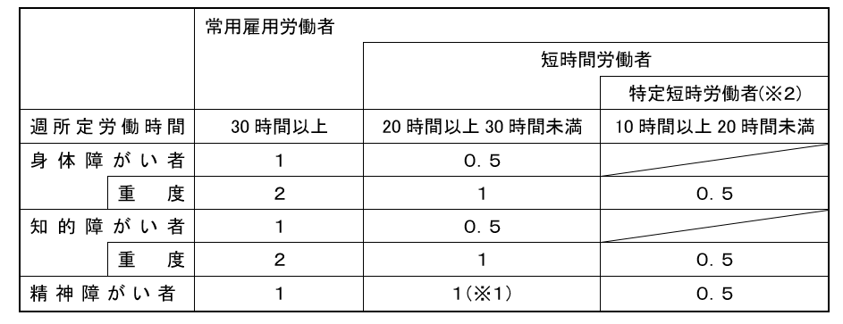

 | ※１ 精神障がい者である短時間労働者について、当分の間、雇用率上、１人の雇用をもって１とカウントします。
 | ※２ 週所定労働時間が10時間以上20時間未満の精神障がい者、重度身体障がい者及び重度知的障がい者について、雇用率上、０．５カウントとします。 （就労継続支援A型の利用者は除きます。）

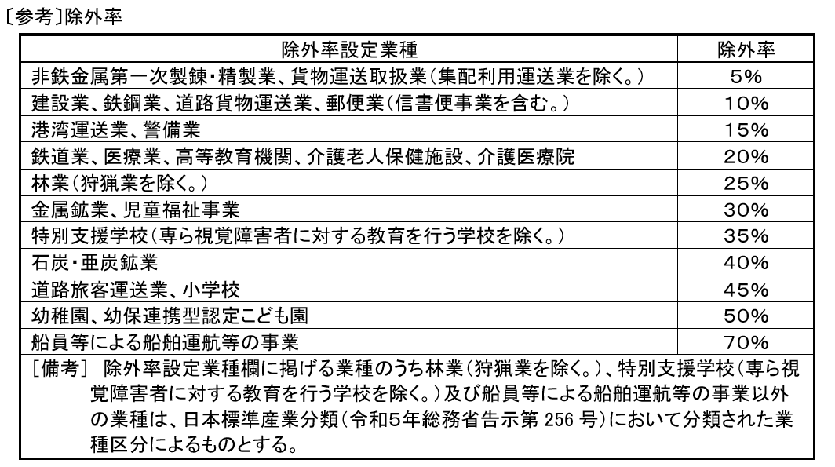

 | ※ 障がい者の法定雇用率引上げについて |  |  | https://www.mhlw.go.jp/content/001064502.pdf

【注意事項】
 | 報告書の作成にあたっては、障がい者である労働者の人数、障がい種別、障がい程度等を把握・確認していただく必要がありますが、これらの情報については、個人情報保護法をはじめとする法令等に十分留意しながら、適切に取り扱っていただく必要があります。

 | 利用目的（大阪府の建設事業総合評価入札に用いること）の明示を行った上で、本人の同意を得てその利用目的のために必要な情報を取得してください。

 | 具体的な対象者の把握・確認の方法については、下記ＵＲＬの「ガイドラインの概要」及び「ガイドラインの本文」をご覧ください。

